GEB CR 議題
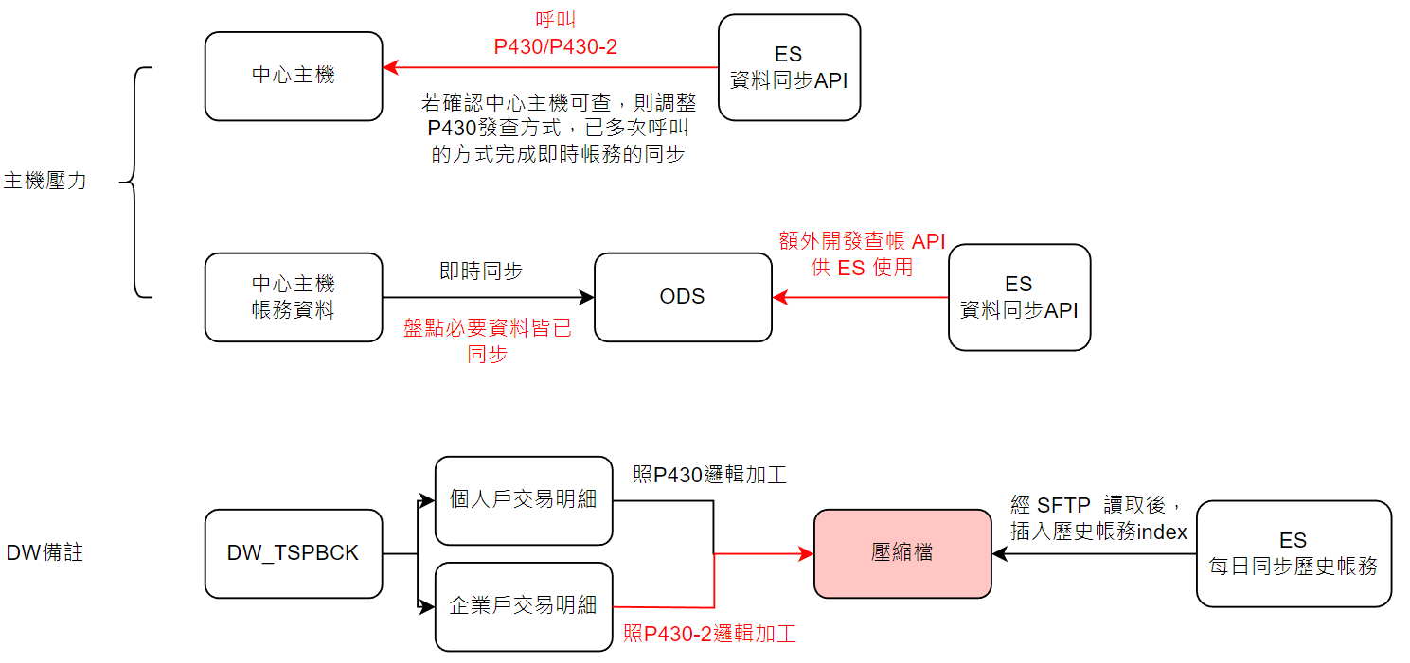
議題 | 細項 | 說明
帳務同步不完整 | 現行P430單筆回傳上線999 | 向崟芷確認 1. 可開放到9999 2. 有類似 SearchAfter機制，多次查詢可以取得完整帳務
 | 授權帳號多造成中心主機壓力過大 | 1. 經向要中確認，主機有防護機制(T-Class)，最多20個查帳任務，其餘會排隊處理 2. 前端呼叫 資料同步 API 後不會確認是否同步完成 2.1 個人戶過去評估可以在 3 秒內完成同步，故認定不是問題 2.2 企業戶的授權帳號較多時，無法確保能在大多數時候客戶送出查詢前完成同步 2.3 偉康Hans：關鍵字查詢 API 與 資料同步 API 獨立運作，送出查詢時不會檢查是否完成當日帳務同步 --> 仍有機會出現帳務同步不完整
 | 向ODS查詢 | 治頡：工較多暫不往這個解法走 9/26 ESB有意見，待治頡聯絡3、4組確認
DW 資料加工 | 交易項目/摘要 未經加工 備註未經加工 | 1. 網際轉：轉帳批號 2. 保費利息等項目未調整顯示文字 9/25 治頡：由八組處理邏輯，這項議題較為單純
 | DW編碼 | 1. Dino 提出 DW編碼為big5，會有掉字問題
待確認項目
企業戶的授權帳號數目
GEB 查帳次數(或頻率)

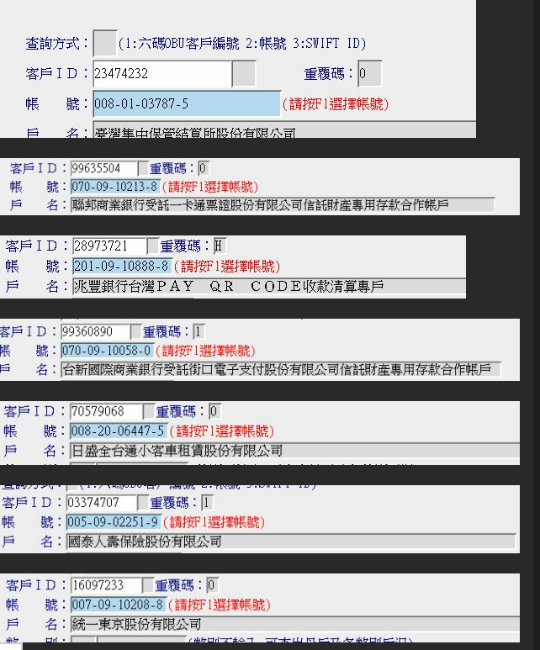

申請每帳號每日交易筆數
> 5000 筆交易的ID | 23474232
 | 99635504
 | 28973721
 | 99360890
 | 70579068
 | 03374707
 | 16097233

分工 | 議題
前端 | 8000筆查詢耗時 | 四組測試
 | 回傳查詢資料key、本次輸出筆數、總筆數 | 四組開發
 | 單次同步一組 | 討論出版面調整方案，確認於何處發起同步請求

ES | * 須要有辦法讓前端知道同步完成 1. 紀錄是否同步完成 2. 呼叫API須要等待回應 | 1. 新增"同步完成index" 2. 資料同步開始，查詢自己帳號是否存在 index 中，若有則刪除該資料 3. 完成同步後，將自己帳號紀錄到 index 中 4. 討論是要在資料同步API當中等待或是關鍵字查詢API中等待 * 派發 交易ID，讓前端持續詢問，並先loading 等待(待確認logstash是否能提供同步完成資訊) * 對照中心回覆總比數 --> ES 中該帳號下總比數，相同則同步完成 | 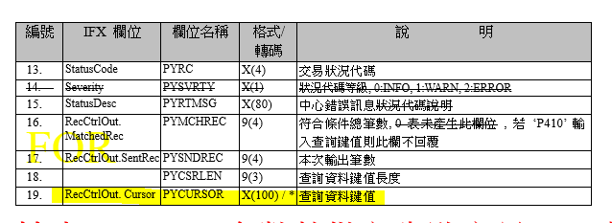
 | 分段同步 | P430-2新增參數，資料同步API 持續查詢值到資料完整 * 同步過程中，最大筆數是否會變動，確認排序邏輯 * 確認現行 GEB 網銀查帳邏輯
 | 資料同步用 upsert | 詢問先刪除原即時帳務的原因
 | 關鍵字非必填

 |  | 前端偏好什麼樣的形式卡住客戶？被動(1)/主動(1) | 偏好被動1
 |  | 萬一有技術上的困難，是否曾加警語，並預先做好防範措施？

 |  | 一般查詢實做邏輯？郭襄會議中提到的帳務太多查步完是否會等待過久或直接報錯？ | 大量搜尋走ESB

 | 兩使用者同步同帳號
 | 為何不同步請求 | Hank: 會有多人同時同步的問題 <-- 即便維持異步請求也無法避免？

2023-10-23 | timeout機制 | "2 min 後強制重新同步" -> 配合前端的timeout設計，直接返回失敗
 | timeout 時間設定 | 前端 70 秒，API timeout要更短？或前端拉長

 | 調整 gebsync API | 分批查詢，查詢完成才給 response
 | 紀錄同步狀態 | 將同步狀態紀錄到 sync index 中
 | 調整 search API | search API 發查前可先確認 sync state

 | 即時帳務帳號 | 依據帳號同步 -> 依據 userID + 帳號同步
 | 新增 gebsearch API | 因即時帳務的改動，關鍵字搜尋API應獨立？
 | 調整 auto API | 即時帳號改動，調整關鍵字提示API查帳的行為

